概要表
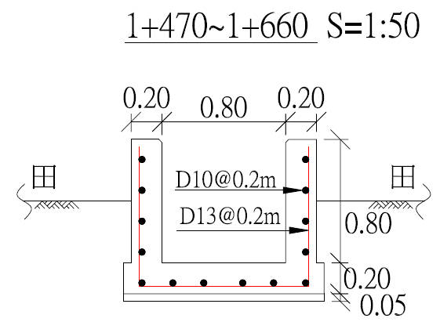
農田水利設施更新改善工程-概要表
○○縣市○○鄉鎮
工作站別 | ○○分處○○站 |  | 現況照片 （近照） |  | 1. 渠道工程: 8,464元/每進行m * 100m = 846,400元 2. 版橋工程: 7,995元/每座 * 200座 = 1,599,000元 3. 道路工程: 270,000元 4. 版樁工程: 231,000元 直接工程費 = 2,946,400元 間接工程費(含雜項) = 直接工程費 * 0.4 = 1,178,560元 總工程費 = 4,124,960元

水路 名稱 | ○○小排3 (0+100~0+160)

工程 經費 | 0

工程 效益 | 受益面積20公頃 |  | 現況照片 （遠照） |  | 施工簡圖

衛星 定位 座標 | 起點 | X座標
 |  | Y座標
 | 迄點 | X座標
 |  | Y座標
工程用地 | （ ） | 已取得並確認妥處 | 備註說明：
 | （ ） | 尚未取得或尚未妥處
是否需配合斷水期施工： （ ）是 （ ）否 |  |  |  | 最佳施工期：○○年○○月~○○月

 |  |  |  |  |  | 設計簡圖範例

位置圖
農田水利設施更新改善工程-位置圖
○○縣市○○鄉鎮 | 水路名稱： | ○○小排3 (0+100~0+160)

○○中排0+535~0+691

輸水損失改善
1輸水損失改善
線 名 | 渠道流量(CMS) | 滲漏率(%) | 流量損失 (CMS) | 渠道全長(m) | 改善長度(m) | 年實際有效灌溉通水日數(日/年) | 輸水損失改善(m3/年) | 備 註
○○小給 | 0.19 | 15 | 0.0285 | 900 | 525 | 300 | 430920 | 損失率約(5~25%)，請依工作站渠道管理及水文相關資料及現況實際估算。
 |  |  | =渠道流量*滲漏率 |  |  |  | =流量損失*(改善長度/渠道全長)*通水日數*86400

2.排水改善
線 名 | 渠道流量(CMS) | 破損率(%) | 排水影響量(CMS) | 年降雨日數 (降雨大於10mm日數) | 年排水改善(m3/年) | 備 註
○○小排 | 0.58 | 25 | 0.145 | 41 | 513648 | 破損率約(10~25%)，請依工作站渠道管理及水文相關資料及現況實際估算。
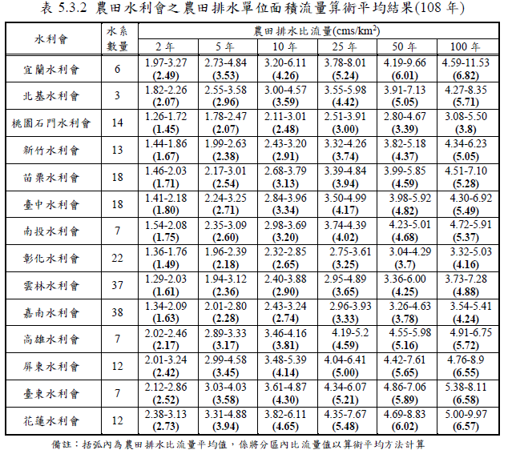
 |  |  | =渠道流量*破損率 |  | =排水影響量*年降雨日*86400

 |  |  |  |  |  |  |  | 0.029 | cms/ha

